I. Bewertete Flächen
BEISPIEL
Fläche: | Gemeinde X | Kartenansicht: | z.B. Link von Google-Maps

Flächenermittlung per GIS: |  |  |  | Flächenzuschnitt (exemplarisch)
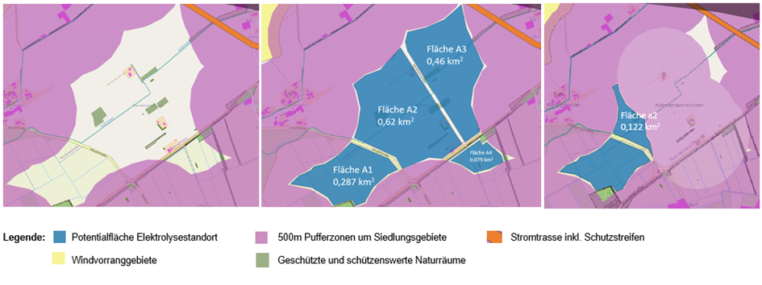
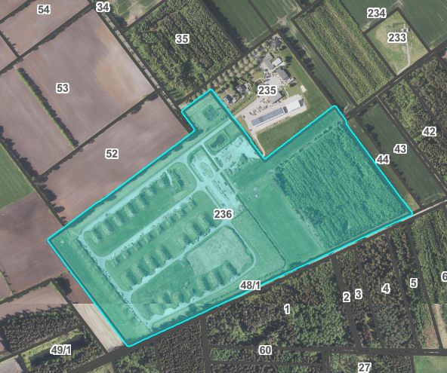

Fläche: | [Gemeinde] | Kartenansicht: | z.B. Link von Google-Maps

Fläche: | [Gemeinde] | Kartenansicht: | z.B. Link von Google-Maps

Fläche: | [Gemeinde] | Kartenansicht: | z.B. Link von Google-Maps

